Worksheet
 | Alklima B.V.
 | Van Hennaertweg 29
 | 2952 CA Alblasserdam
 | NEDERLAND
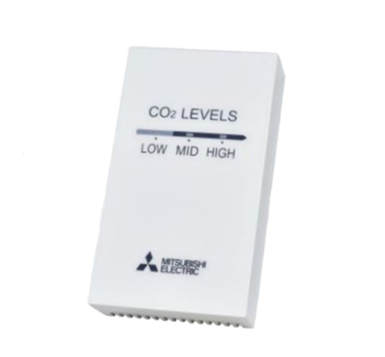
Code | PZ-70CSW-E
Product | CO2-wandsensor t.b.v. Lossnay RVX(T)3/RVS-serie

Elektrische gegevens
Naam |  | Waarde | Eenheid
Nom. voedingsspanning bij DC |  | 0.00 - 12.00 | V

Uitvoering & werking
Naam |  | Waarde | Eenheid
Geschikt voor wandmontage |  | Ja
Met bevestigingsmateriaal |  | Ja
Geschikt voor kanaalmontage |  | Nee
Geschikt voor lucht |  | Ja
Geschikt voor vloeistoffen |  | Nee
Geschikt voor gassen |  | Ja
Met behuizing |  | Ja
Met display |  | Nee

Overige gegevens
Naam |  | Waarde | Eenheid
UV-bestendig |  | Nee
Draadloos |  | Nee
Kleur behuizing |  | Wit
Kabellengte |  | 10 | m
Type voeding |  | Overig
Buismontage mogelijk |  | Nee
Relatieve luchtvochtigheid meting |  | Nee
Omgevingstemperatuur |  | 0.00 - 40.00 | °C
Ondersteunt protocol voor KNX |  | Nee
Foutenregistratie mogelijk |  | Nee
Uitvoering elektrische aansluiting |  | Overig
Dekselbevestiging |  | Opklemmend (snap)
Explosieveilig |  | Nee
Wi-Fi-Compatible |  | Nee
Aantal meetbereiken |  | 16
Tolerantie |  | 5 | %
Toepassingsgebied |  | Ruimte
Trendweergave |  | Nee
Bluetooth |  | Nee
Uitvoering display |  | LED
Ondersteunt protocol voor BACnet |  | Nee
NFC (Near Field Communication) |  | Nee
Ondersteunt protocol voor MP (multi point) |  | Nee
Opnemerelement binnen behuizing |  | Ja
Kooldioxide (CO2) meting |  | Ja
Dauwpuntmeting |  | Nee
VOC meting |  | Nee
Temperatuurmeting actief |  | Nee
Temperatuurmeting passief |  | Nee
Enthalpie meting |  | Nee
Fijnstof meting (PM) |  | Nee
CO2 meetbereik |  | 300.00 - 2000.00 | ppm
Absolute luchtvochtigheid meting |  | Nee
LoRa technologie |  | Nee
Max. omgevingsvochtigheid (niet condenserend) |  | 80 | %
Met ompoolbeveiliging |  | Nee
Aantal meetpunten |  | 3
Offset instelling mogelijk |  | Ja
Potmeter met bedieningsknop |  | Nee
Opnemerelement buiten behuizing |  | Nee
Gemiddelde temperatuurmeting |  | Nee
Standby drukknop |  | Nee
Hoogte behuizing |  | 120 | mm
Breedte behuizing |  | 70 | mm
Diepte behuizing |  | 26 | mm
Vaste kabel aan opnemer |  | Nee

